PINTURAS Y ACCESORIOS
9453 | LUBELRAY SRL | https://wa.me/+542613020015 |  | Última actualización: |  | 2026-07-06
33810 | 

 | * Los precios al por mayor, no incluyen impuestos

 | CODIGO | PRODUCTOS | PRESENTACION | PRECIOS $/UNID | PRECIOS C/D
 |  | BASE ACUOSA
 | LÁTEX PARA INTERIORES
 | 2109 | LATEX INTERIOR SACHET (CAJA X 6 UND) | 4 lt | 6,809.60 | $6,080.00
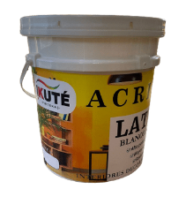
 | 2109 | LATEX ACRILATEX INTERIOR BLANCO | 4 lt | 9,726.08 | $8,684.00
 | 2109 | LATEX ACRILATEX INTERIOR BLANCO | 10 lt | 21,359.52 | $19,071.00
 | 2109 | LATEX ACRILATEX INTERIOR BLANCO | 20 lt | 37,218.72 | $33,231.00
 | LINEA PROFESIONAL ( EXTERIOR - INTERIOR )
 | 1307 | LATEX PROFESIONAL BLANCO EXT-INT | 1 lt | 4,384.60 | 3,986.00
 | 1307 | LATEX PROFESIONAL BLANCO EXT-INT | 4 lt | 12,675.30 | 11,523.00
 | 1307 | LATEX PROFESIONAL BLANCO EXT-INT | 10 lt | 29,627.40 | 26,934.00
 | 1307 | LATEX PROFESIONAL BLANCO EXT-INT | 20 lt | 54,741.50 | 49,765.00
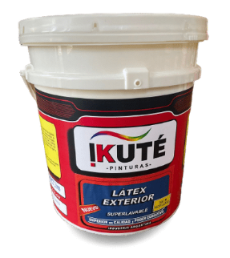
 | LINEA PREMIUM ( SUPERLAVABLE )
 | 2112 P | LATEX EXTERIOR SUPERLAVABLE PREMIUM | 1 lt | $5,121.54 | 4,614.00
 | 2112 P | LATEX EXTERIOR SUPERLAVABLE PREMIUM | 4 lt | $15,540.00 | 14,000.00
 | 2112 P | LATEX EXTERIOR SUPERVALABLE PREMIUM | 10 lt | $36,873.09 | 33,219.00
 | 2112 P | LATEX EXTERIOR SUPERLAVABLE PREMIUM | 20 lt | $69,930.00 | 63,000.00
 | NUEVA LINEA - FRENTES Y MUROS PREMIUM
 |  | LATEX FRENTES Y MUROS PRO | 1LTS | $6,378.06 | 5,746.00 | 
 |  | LATEX FRENTES Y MUROS PRO | 4LTS | $20,016.63 | 18,033.00
 |  | LATEX FRENTES Y MUROS PRO | 10LTS | $47,711.13 | 42,983.00
 |  | LATEX FRENTES Y MUROS PRO | 20LTS | $91,859.16 | 82,756.00
 | LINEA DECORATIVA
 | 505 | LATEX ACRILICO DECORATIVO ( COLORES PREPARADOS) PROT. UV | 1 lt | $10,878.00 | $9,800.00
 | 505 | LATEX ACRILICO DECORATIVO ( COLORES PREPARADOS) PROT. UV | 4 lt | $33,852.78 | $30,498.00
 | 505 | LATEX ACRILICO DECORATIVO ( COLORES PREPARADOS) PROT. UV | 10 lt | $76,590.00 | $69,000.00
 | 505 | LATEX ACRILICO DECORATIVO ( COLORES PREPARADOS) PROT. UV | 20 lt | $122,100.00 | $110,000.00
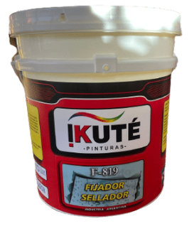
 | FIJADOR SELLADOR
 | F819 | FIJADOR SELLADOR ACRILICO 4 EN 1 | 1 lt | 4,313.46 | $3,886.00
 | F819 | FIJADOR SELLADOR ACRILICO 4 EN 1 | 4 lt | 13,266.72 | $11,952.00
 | F819 | FIJADOR SELLADOR ACRILICO 4 EN 1 | 10 lt | 28,834.47 | $25,977.00
 | F819 | FIJADOR SELLADOR ACRILICO 4 EN 1 | 20 lt | 47,105.07 | $42,437.00
 | RECUBRIMIENTOS PLASTICOS
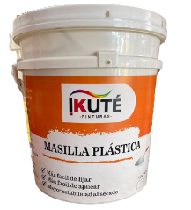
 | MASILLA PLASTICA DURLOCK
 | 1908 | MASILLA PLASTICA DURLOCK | 1,7 Kg | $4,646.46 | 4,186.00
 | 1908 | MASILLA PLASTICA DURLOCK | 7 Kg | $12,388.60 | 11,160.90
 | 1908 | MASILLA PLASTICA DURLOCK | 17 Kg | $28,463.51 | 25,642.80
 | 1908 | MASILLA PLASTICA DURLOCK | 35Kg | $53,217.73 | 47,943.90
 | ENDUIDO PLASTICO
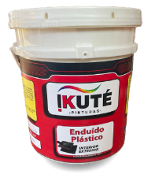
 | 4711 | ENDUIDO PLASTICO EXT INT | 1/4 lt | 2,331.00 | $2,100.00
 | 4711 | ENDUIDO PLASTICO EXT INT | 1/2 lt | 3,681.87 | $3,317.00
 | 4711 | ENDUIDO PLASTICO EXT INT | 1 lt | 4,383.39 | $3,949.00
 | 4711 | ENDUIDO PLASTICO EXT INT | 4 lt | 11,842.59 | $10,669.00
 | 4711 | ENDUIDO PLASTICO EXT INT | 10 lt | 27,192.78 | $24,498.00
 | 4711 | ENDUIDO PLASTICO EXT INT | 20 lt | 50,694.81 | $45,671.00
 | TAPAGOTERAS - SELLADOR DE MICROFISURAS
 | TPG1 | TAPAGOTERAS | 1 lt | $5,217.00 | $4,700.00
 | TPG4 | TAPAGOTERAS | 4LTS | $15,231.42 | $13,722.00
 | TPG10 | TAPAGOTERAS | 10LTS | $35,583.27 | $32,057.00
 | TPG20 | TAPAGOTERAS | 20LTS | $67,347.03 | $60,673.00
 | PINTURA PARA PILETAS / AZUL MEDITERRANEO
 | 5050P | ACRILICO PARA PISCINAS | 1 lt | CONSULTAR | CONSULTAR
 | 5050P | ACRILICO PARA PISCINAS | 4 lt | CONSULTAR | CONSULTAR
 | 5050P | ACRILICO PARA PISCINAS | 10 lt | CONSULTAR | CONSULTAR
 | 5050P | ACRILICO PARA PISCINAS | 20 lt | CONSULTAR | CONSULTAR
 | MEMBRANAS LIQUIDAS
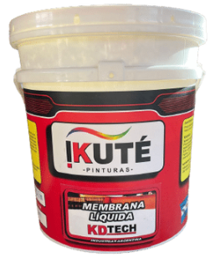
 | 66066 | MEMBRANA LIQUIDA POLIURETANICA IMPERFLEX | 1 lt | 6,327.00 | $5,700.00
 | 66066 | MEMBRANA LIQUIDA POLIURETANICA IMPERFLEX | 4 lt | 18,426.00 | $16,600.00
 | 66066 | MEMBRANA LIQUIDA POLIURETANICA IMPERFLEX | 10 lt | 47,730.00 | $43,000.00
 | 66066 | MEMBRANA LIQUIDA POLIURETANICA IMPERFLEX | 20 lt | 88,800.00 | $80,000.00
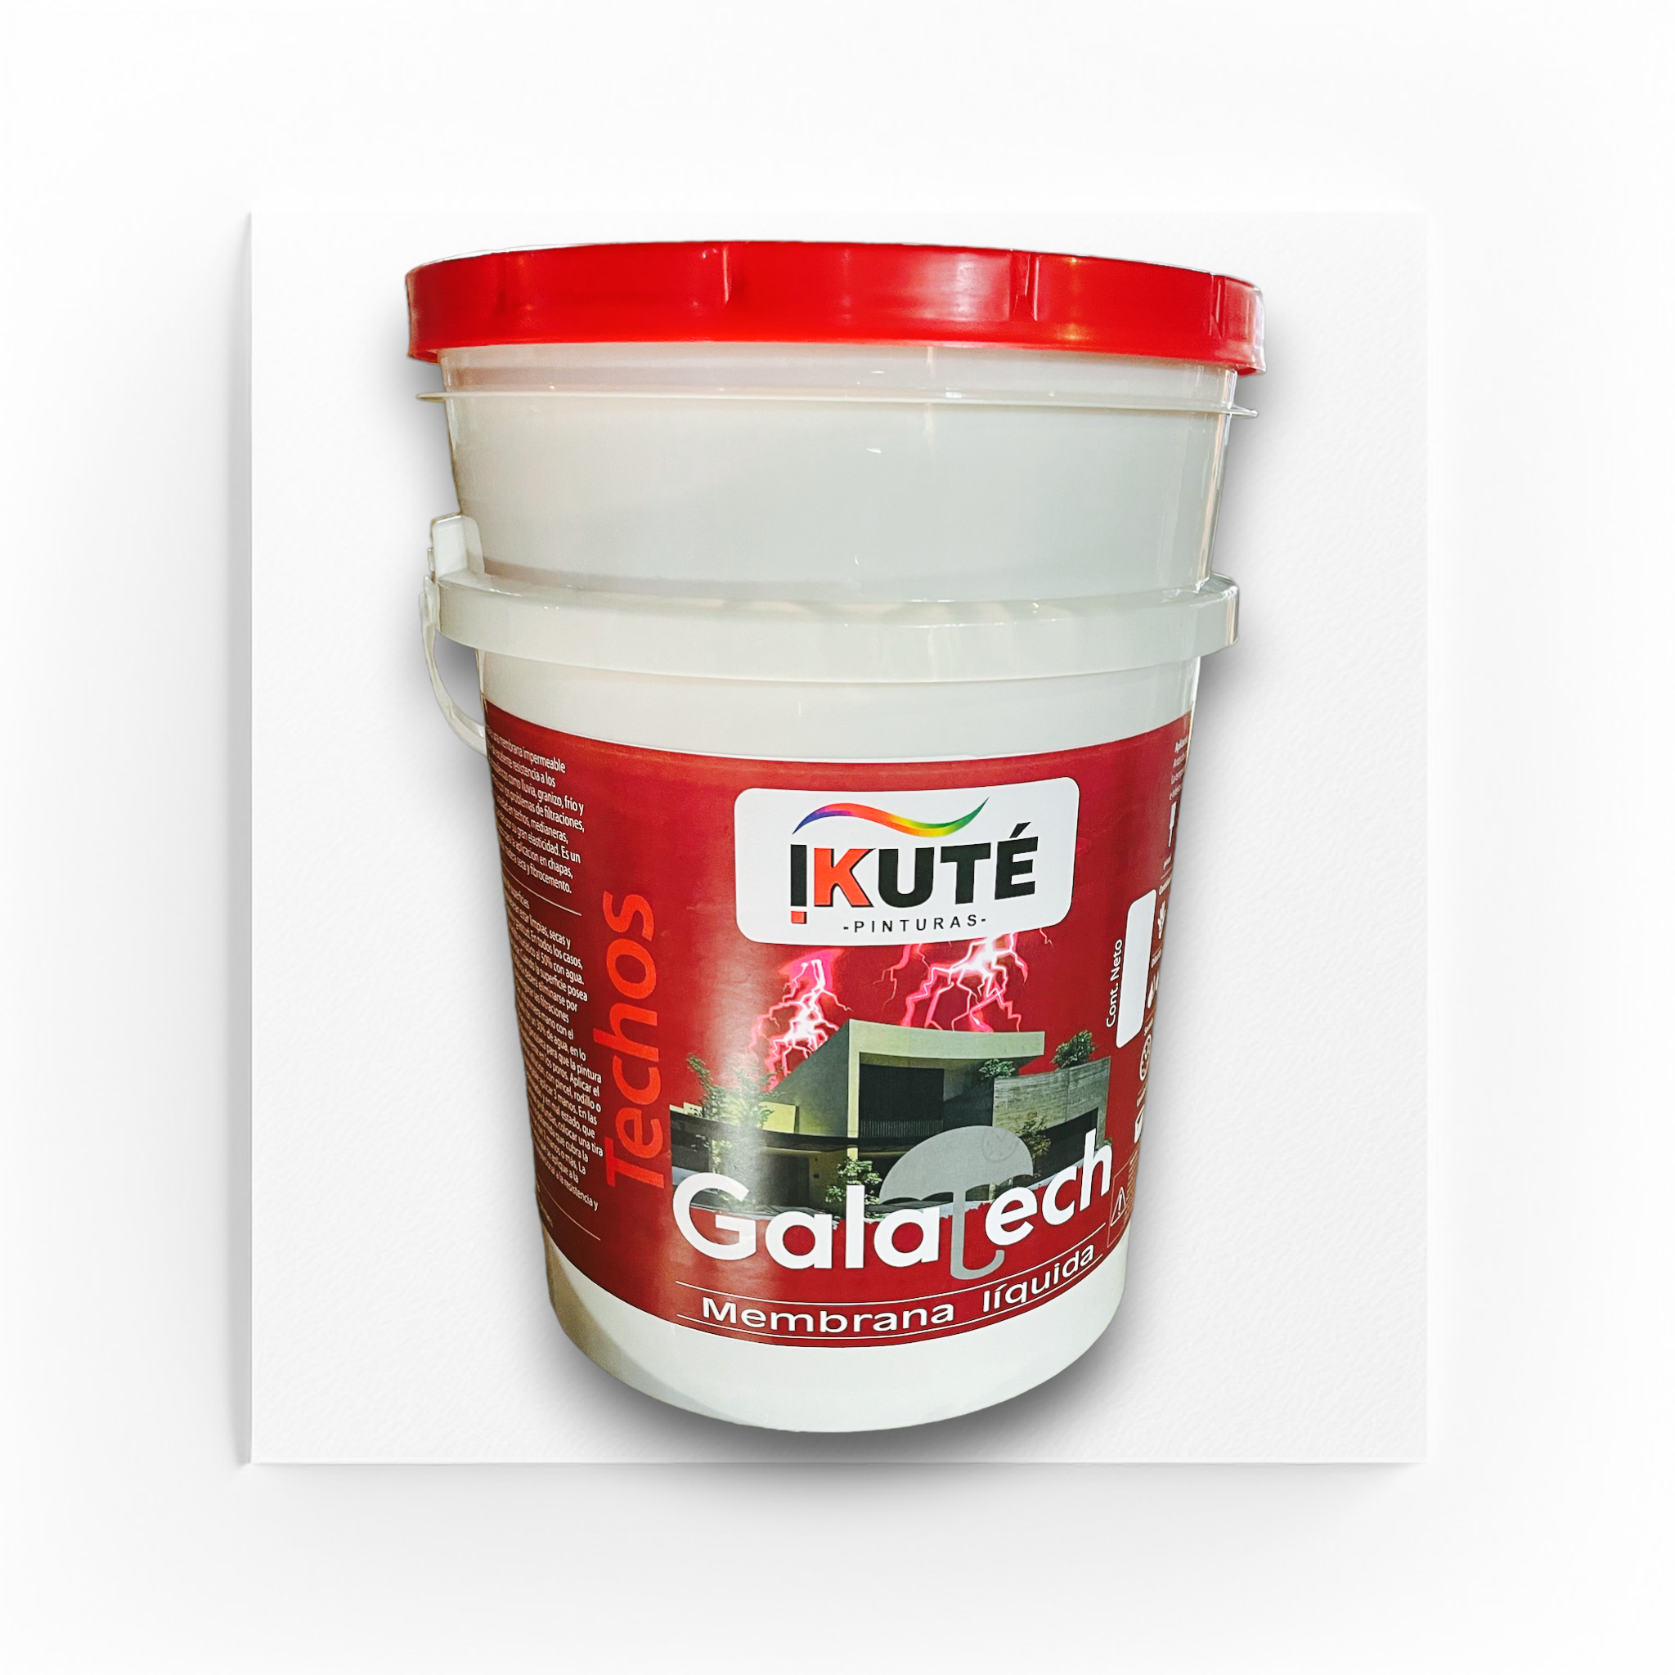
 | MEMBRANA POLIFLEXIBLE ( ELASTOMERICA IMPERMEABLE ) GALATECH
 |  | GALATECH IMPERMEABLE | 1lts | $5,280.27 | 4,757.00
 |  | GALATECH IMPERMEABLE | 4Lts | $15,231.42 | 13,722.00
 |  | GALATECH IMPERMEABLE | 10Lts | $35,583.27 | 32,057.00
 |  | GALATECH IMPERMEABLE | 20Lts | $59,940.00 | 54,000.00
 |  | BASE SOLVENTES
 | ESMALTES SINTETICOS TRIPLE ACCION
 | IKUTE ESMALTE SINTETICO BLANCO SATINADO
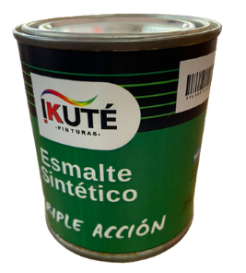
 | BLANCO SATINADO | AIKOLOR ESMALTE SATINADO BLANCO 0.25 LT | 0,25 litro | -
 |  | AIKOLOR ESMALTE SATINADO BLANCO 0.5 LT | 0.50Lts | -
 |  | AIKOLOR ESMALTE SATINADO BLANCO 1 LT | 1 litro | 10,989.00 | $9,900.00
 |  | AIKOLOR ESMALTE SATINADO BLANCO 4 LT | 4 litros | 39,826.80 | $35,880.00
 |  | AIKOLOR ESMALTE SATINADO BLANCO 10 LT | 10 litros | - | -
 |  | AIKOLOR ESMALTE SATINADO BLANCO 20 LT | 20 litros | - | -
 | IKUTE ESMALTE SINTETICO NEGRO SATINADO
 | NEGRO SATINADO | AIKOLOR ESMALTE SATINADO NEGRO 0,5L | 0,5L
 |  | AIKOLOR ESMALTE SATINADO NEGRO 1L | 1LTS | 12,101.22 | $10,902.00
 |  | AIKOLOR ESMALTE SATINADO NEGRO 4L | 4LTS | 44,422.20 | $40,020.00
 |  | AIKOLOR ESMALTE SATINADO NEGRO 10L | 10.00 €
 |  | AIKOLOR ESMALTE SATINADO NEGRO 20L | 20LTS

 | BLANCO MATE | AIKOLOR ESMALTE SINTETICO - MATE BLANCO 0,25Lt |  | - | -
 |  | AIKOLOR ESMALTE SINTETICO - MATE BLANCO 0,5Lt |  | - | -
 |  | AIKOLOR ESMALTE SINTETICO - MATE BLANCO 1Lt |  | 9,037.62 | $8,142.00
 |  | AIKOLOR ESMALTE SINTETICO - MATE BLANCO 4Lt |  | 31,401.90 | $28,290.00
 |  | AIKOLOR ESMALTE SINTETICO - MATE BLANCO 20Lt |  | - | -
 | IKUTE ESMALTE SINTETICO NEGRO MATE
 | NEGRO MATE | AIKOLOR ESMALTE SINTETICO - MATE NEGRO 0,25Lt | 0,25 litro
 |  | AIKOLOR ESMALTE SINTETICO - MATE NEGRO 0,5Lt | 0.50Lts
 |  | AIKOLOR ESMALTE SINTETICO - MATE NEGRO 1Lt | 1 litro | 9,573.75 | $8,625.00
 |  | AIKOLOR ESMALTE SINTETICO - MATE NEGRO 4Lt | 4 litros | 34,082.55 | $30,705.00
 |  | AIKOLOR ESMALTE SINTETICO - MATE NEGRO 20Lt | 20 litros
 | IKUTE ESMALTE SINTETICO BLANCO BRILLANTE
 | BLANCO BRILLANTE | AIKOLOR DUO BRILL LAQ BLANCO 0,25Lt
 |  | AIKOLOR DUO BRILL LAQ BLANCO 0,5Lt
 |  | AIKOLOR DUO BRILL LAQ BLANCO 1Lt |  | $ 11,335.32 | $10,212.00
 |  | AIKOLOR DUO BRILL LAQ BLANCO 4Lt |  | $ 41,358.60 | $37,260.00
 |  | AIKOLOR DUO BRILL LAQ BLANCO 20Lt
 | IKUTE ESMALTE SINTETICO NEGRO BRILLANTE
 | NEGRO BRILLANTE | AIKOLOR ESMALTE SINTETICO - NEGRO BRILLANTE 0.25 |  | -
 |  | AIKOLOR ESMALTE SINTETICO - NEGRO BRILLANTE 0.50 |  | -
 |  | AIKOLOR ESMALTE SINTETICO - NEGRO BRILLANTE 1 |  | $ 11,028.96 | $9,936.00
 |  | AIKOLOR ESMALTE SINTETICO - NEGRO BRILLANTE 4 |  | $ 39,826.80 | $35,880.00
 |  | AIKOLOR ESMALTE SINTETICO - NEGRO BRILLANTE 20
 | SINTETICOS LINEA DECORATIVA
 | IKUTE ESMALTE SINTETICO GRIS BRILLANTE
 | GRIS | AIKOLOR DUO BRILL LAQ GRIS 0,25Lt
 |  | AIKOLOR DUO BRILL LAQ GRIS 0,5Lt
 |  | AIKOLOR DUO BRILL LAQ GRIS 1Lt |  | $ 10,492.83 | $9,453.00
 |  | AIKOLOR DUO BRILL LAQ GRIS 4Lt |  | $ 37,529.10 | $33,810.00
 |  | AIKOLOR DUO BRILL LAQ GRIS 20Lt
 | IKUTE ESMALTE SINTETICO BERMELLON BRILLANTE
 | ROJO BERMELLON | AIKOLOR DUO BRILL LAQ BERMELLON 0,25Lt
 |  | AIKOLOR DUO BRILL LAQ BERMELLON 0,5Lt
 |  | AIKOLOR DUO BRILL LAQ BERMELLON 1Lt |  | $ 12,867.12 | $11,592.00
 |  | AIKOLOR DUO BRILL LAQ BERMELLON 4Lt |  | $ 46,719.90 | $42,090.00
 |  | AIKOLOR DUO BRILL LAQ BERMELLON 20 Lt
 |  | BARNICES MARINO / SINTETICO
 |  | Barniz Sintético Brillante Interior
 | BARNIZ SINTETICO |  | 0,50 litro | - | -
 |  | Doble filtro UV. | 1 litro | 9,167.40 | $8,334.00
 |  | Mayor flexibilidad y resistencia. | 4 litros | 31,502.90 | $28,639.00
 |  | Realza la belleza de la madera. | 20 litros | CONSULTAR | CONSULTAR
 |  | IKUTE Entonador Universal
 | ENTONADOR UNIVERSAL | Amarillo, bermellón, ocre, verde claro, verde oscuro, azul, cedro | 30 cc. | $1,900.00 | $1,015.00
 |  | , siena, negro, naranja, violeta, marrón | 120 cc. | $4,000.00 | $3,600.00

 | ACCESORIOS DE PINTURAS
 | RODILLO LANA NATURAL
 | RO054 | RODILLO LANA TERMOFUSION PREMIUM 22X50 | UNID | 7,100.00 | $6,692.00
 | RODILLO SIMIL LANA
 | RO021 | RODILLO SIMIL BLANCO 17X50 | UNID | 4,000.00 | $3,500.00
 | RO020 | RODILLO SIMIL BLANCO 22X50 | UNID | 4,150.00 | $3,796.00
 | RODILLO EPOXI
 | RO027 | RODILLO EPOXI 17X40 | UNID | 2,980.00 | $2,600.00
 | RO026 | RODILLO EPOXI 22X40 | UNID | $ 2.996,90 | $3,041.00
 | MINI RODILLOS
 | RO004 | RODILLO MINI FORRADO 5X22 | UNID | $ 776,25 | $ 698,63
 | RO005 | RODILLO MINI FORRADO 8X22 | UNID | $ 818,80 | $ 736,92
 | RO006 | RODILLO MINI FORRADO 10X22 | UNID | $ 886,65 | $ 797,99
 | RO001 | RODILLO MINI EPOXI 5X22 | UNID | 896.00 | $676.00
 | RO002 | RODILLO MINI EPOXI 8X22 | UNID | 996.00 | $767.00
 | RO003 | RODILLO MINI EPOXI 11X22 | UNID | 1,100.00 | $910.00
 | PINCELETAS
 | PI013 | PINCELETA BLANCA NRO 40 | UNID | $6,000.00 | $5,187.00
 | PI012 | PINCELETA GRIS NRO 40 | UNID | $6,000.00 | $5,187.00
 | PINCELES
 | PI016 | PINCEL COLORMET V1 ECO NRO.10 | UNID | $1,500.00 | $1,369.00
 | PI017 | PINCEL COLORMET V1 ECO NRO.15 | UNID | $2,200.00 | $2,000.00
 | PI018 | PINCEL COLORMET V1 ECO NRO.20 | UNID | $2,500.00 | $2,314.00
 | PI019 | PINCEL COLORMET V1 ECO NRO.25 | UNID | $3,467.00 | $3,192.00
 | PI020 | PINCEL COLORMET V1 ECO NRO.30 | UNID | $3,985.00 | $3,500.00
 | BANDEJAS PINTOR
 | AP008 | BANDEJA MINI | UNID | $616.00 | $554.40
 | AP009 | BANDEJA PINTOR (COLGAR) | UNID | $1,512.00 | $1,360.80
 | AP010 | BANDEJA PLANA | UNID | $1,344.00 | $1,209.60

ASFALTOS - IMPERMEABILIZANTES
PINTURA ASFÁLTICA
CODIGO | PRODUCTO | PRESENTACION | PRECIO LISTA | PRECIO C/D
TC-04 | PINTURA ASFALTICA | 4Lts | $ 28,860.00 | $26,000.00
TC-18 | PINTURA ASFALTICA | 18Kg | $ 86,580.00 | $78,000.00
TC-01 | PINTURA ASFALTICA | 1Lts | $ 9,657.00 | $8,700.00

EA-04 | EMULSION ASFALTICA ASFALNET | 4Lts | -
EA-18 | EMULSION ASFALTICA ASFALNET | 18Lts | 33449.85 | $30,135.00
MEMBRANAS CON ALUMINIO - FLEXIBLE
 | MEMBRANA POLIFLEXIBLE ALUMINIO

66066R35 | 35Kg | $ 47,730.00 |  | $43,000.00
 | MEMBRANA POLEFLEXIBLE ALUMINIO

66066R40 | 40Kg | $ 54,390.00 |  | $49,000.00
 | MEMBRANAS AUTOADHESIVAS

 | MEMBRANA AUTOADHESIVA 0,10 X 10 | UNID | $ 12,505.26 | $11,266.00
 | MEMBRANA AUTOADHESIVA 0,15 X 10 | UNID | $ 18,831.15 | $16,965.00
 | MEMBRANA AUTOADHESIVA 0,25 X 10 | UNID | $ 31,436.31 | $28,321.00

AISLANTES TERMICOS
ESPUMA DE POLIETILENO ( ROLLO X 20MTS )
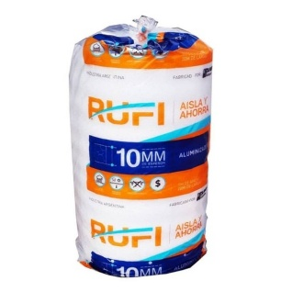

 | Rollo x 5mm | unid | $23,674.20 | $21,522.00
 | Rollo x 10mm | unid | $47,356.10 | $43,051.00
 | Rollo x 5mm ( Alu. 1 cara ) | unid | $34,010.40 | $30,640.00
 | Rollo x 10mm ( Alu 1 cara ) | unid | $52,312.08 | $47,128.00
 | Rollo x 10mm ( Aluminio puro 2 caras ) | unid | $71,777.04 | $64,664.00

ASFALTO EN PAN
ESTANDAR | ASFALTO DURO X 20KG | 20KG | $ 55,000.00 | $ 50,000.00
PURO | ASFALTO PURO X KG | 1KG | $ 15,857.60 | $ 14,416.00

SINTEPLAST


PRODUCTO | PRESENTACION |  |  | PRECIO C/D
HIDRÓFUGO
 |  |  |  |  | 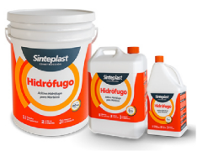
 | 1 kg |  |  | $1,947.75
Aditivo Hidrófugo para morteros | 5 kg |  |  | $6,149.22
 | 10kg |  |  | $12,004.83
 | 20 kg |  |  | $23,680.42
 | 200 kg |  |  | $184,313.74
LIGANTE

Aditivo vinílico multiuso | 1 kg |  | 82930013 | $6,401.84
 | 5 kg |  | 82930015 | $27,966.49
 | 20 kg |  | 82930017 | $106,470.04
 | 200 kg |  | 82930019 | $945,766.15
POTENCIADOR LÁTEX

Reforzador de morteros | 1 kg |  | 82930023 | $13,831.96
 | 5 kg |  | 82930025 | $68,806.52
 | 20 kg |  | 82930027 | $273,004.79
 | 200 kg |  | 82930029 | $2,401,158.46
INFILTRACIÓN |  |  |  |  | 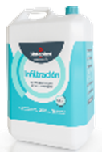

Impermeabilizante para humedad ascendente | 5 Kg |  | 82930055 | $18,316.76
 | 10 Kg |  | 82930056 | $31,638.91

PASTINAS EN POLVO

Beige | 1,25kg |  | 60404623 | $2,600.00
Blanca | 1,25kg |  | 60404603 | $2,600.00
Gris | 1,25kg |  | 60404643 | $2,600.00 | 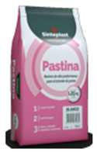
Habano | 1,25kg |  | 60404633 | $2,600.00
Hueso | 1,25kg |  | 60404613 | $2,600.00
Negro | 1,25kg |  | 60404653 | $2,600.00
Beige | 5kg |  | 60404624 | $8,100.00
Blanca | 5kg |  | 60404604 | $8,100.00
Gris | 5kg |  | 60404644 | $8,100.00
Habano | 5kg |  | 60404634 | $8,100.00
Hueso | 5kg |  | 60404614 | $8,100.00
Negro |  |  | 60404654 | $8,100.00
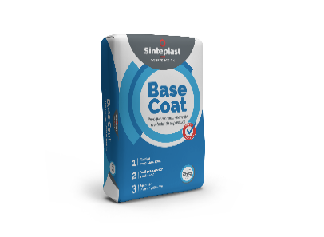
BASE COAT NF
 |  |  |  | $ 17,881.00
Revoque monocomponente nivelador de superficies |  | 25 kgs

ADHESIVO PASTA |  | 15

Adhesivo listo para usar para cerámicos y porcellanatos. Apto para aplicar sobre placas de yeso y construcción en seco |  | 7kg |  | $ 20,162.00
 |  | 25kg |  | $ 65,256.00

SANIPLAST
SANIPLAST
CODIGO | DESCRIPCION | PRECIO | PRECIO C/D | Bulto | B. Int.

CANILLAS, LLAVES Y FLEXIBLES
1765 | CANILLA 1/2" ESFERICA PVC | $ 1,461.90 | $ 1,329.00 | 120 | 120
1775 | CANILLA 3/4" ESFERICA PVC | $ 1,637.90 | $ 1,489.00 | 120 | 120
 |  |  |  |  |  | 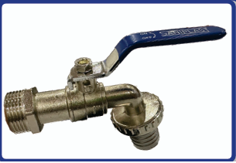
2728 | CANILLA 1/2" METAL ESFERICA SANIPLAST | $ 4,312.00 | $ 3,920.00 | 100 | 10
2730 | CANILLA 3/4" METAL ESFERICA SANIPLAST | $ 5,423.00 | $ 4,930.00 | 100 | 10
2740 | CANILLA 1" METAL ESFERICA SANIPLAST | $ 12,914.00 | $ 11,740.00 | 60 | 6

680 | FLEXIBLE SANIPLAST ACERO 1/2"X20CM. | $ 2,564.10 | $ 2,331.00 | 100 | 100
700 | FLEXIBLE SANIPLAST ACERO 1/2"X30CM. | $ 2,774.20 | $ 2,522.00 | 100 | 100
720 | FLEXIBLE SANIPLAST ACERO 1/2"X40CM. | $ 3,000.80 | $ 2,728.00 | 100 | 100
730 | FLEXIBLE SANIPLAST ACERO 1/2"X50CM. | $ 3,605.80 | $ 3,278.00 | 100 | 100
735 | FLEXIBLE SANIPLAST ACERO 1/2"X60CM. | $ 3,985.30 | $ 3,623.00 | 100 | 100

8110 | FLEXIBLE ACERO ANILLADO 1/2 X 20CM | $ 6,143.50 | $ 5,585.00 | 100 | 10
8130 | FLEXIBLE ACERO ANILLADO 1/2 X 30CM | $ 6,728.70 | $ 6,117.00 | 100 | 10
8150 | FLEXIBLE ACERO ANILLADO 1/2 X 40CM | $ 7,387.60 | $ 6,716.00 | 100 | 10
8160 | FLEXIBLE ACERO ANILLADO 1/2 X 50CM | $ 9,069.50 | $ 8,245.00 | 100 | 10
8165 | FLEXIBLE ACERO ANILLADO 1/2 X 60CM | $ 9,851.60 | $ 8,956.00 | 100 | 10

1785 | LLAVE ESFERICA 1/2" PVC | $ 1,754.50 | $ 1,595.00 | 200 | 200
1795 | LLAVE ESFERICA 3/4" PVC | $ 2,849.00 | $ 2,590.00 | 140 | 140
1805 | LLAVE ESFERICA 1" PVC | $ 4,161.30 | $ 3,783.00 | 80 | 80

2750 | LLAVE ESF1/2" METAL SANIPLAST | $ 4,766.30 | $ 4,333.00 | 100 | 10
2760 | LLAVE ESF3/4" METAL SANIPLAST | $ 6,960.80 | $ 6,328.00 | 100 | 10
2780 | LLAVE ESF1" METAL SANIPLAST | $ 9,735.00 | $ 8,850.00 | 60 | 6
2790 | LLAVE ESF11/4" METAL SANIPLAST | $ 23,128.60 | $ 21,026.00 | 40 | 4

INTERIOR ORIGINAL DE DEPOSITO
8771 | VALVULA ADMISION REGULABLE T/ROCA | $ 6,002.70 | $ 5,457.00 | 100 | 100
9020 | VALVULA DESCARGA COMPLETA SANIPLAST | $ 13,821.50 | $ 12,565.00 | 50 | 50

RESISTENCIA Y TERMOSTATO
4065 | RESISTENCIA Y TERMOSTATO 1500W | $ 20,394.00 | $ 22,500.00 | 50 | 50

TERMOFUSIÓN |  |  |  |  |  | 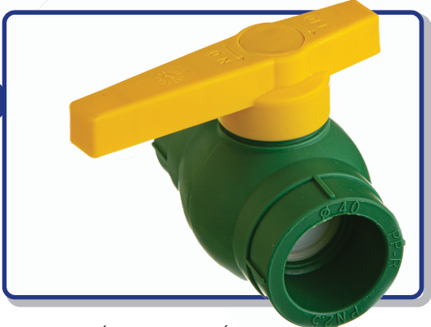
1815 | LLAVE ESF20 FUSION SANIPLAST | $ 1,719.30 | $ 1,563.00 | 180 | 180
1817 | LLAVE ESF25 FUSION SANIPLAST | $ 2,657.60 | $ 2,416.00 | 120 | 120
1819 | LLAVE ESF32 FUSION SANIPLAST | $ 4,060.10 | $ 3,691.00 | 120 | 120

8706 | LLAVE FUSION 20V BRONCE CON CAMPANA | $ 11,955.90 | $ 10,869.00 | 100 | 10
8707 | LLAVE FUSION 25V BRONCE CON CAMPANA | $ 12,100.00 | $ 11,000.00 | 100 | 10

CAÑOS TERMOFUSION
8679 | CAÑO FUSION 20# | $ 4,852.10 | $ 4,411.00 | 1 | 20
8681 | CAÑO FUSION 25# | $ 7,700.00 | $ 7,000.00 | 1 | 15
8683 | CAÑO FUSION 32# | $ 12,435.50 | $ 11,305.00 | 1 | 10

DILUYENTES
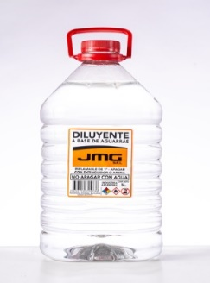 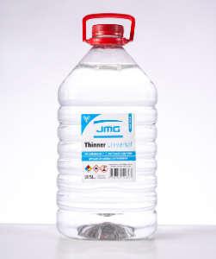 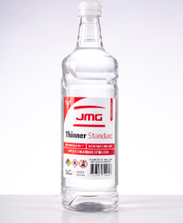 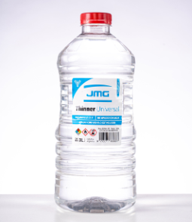
COD | PRODUCTOS | PRES. | PRECIO | PRECIO C/D
AG01 | Aguarrás Mineral | 1Lts | $3,798 | $3,453
AG02 | Aguarrás Mineral | 5Lts | $18,992 | $17,265
AG03 | Aguarrás Mineral | 200Lts | $715,000 | $650,000
TH01 | THINNER 500 | 1Lts | $5,017 | $4,561
TH02 | THINNER 500 | 5lts | $25,080 | $22,800
TH03 | THINNER 500 | 200Lts | $948,948 | $862,680
THU01 | THINNER STD | 1Lts | $4,712 | $4,284
THU02 | THINNER STD | 5Lts | $23,562 | $21,420
THU03 | THINNER STD | 200Lts | $942,480 | $856,800
RM-GL | Removedor en gel | 1kg | $10,780 | $9,800
RM-GL | Removedor en gel | 4kg | - | -

SIKA CONSTRUCCION

CONSTRUCCION
PRODUCTO |  | PRESENTACION | PRECIO | PRECIO C/D
SikaCeram Porcellanato |  | 30kg | $ 25,300.00 | $ 23,000.00
BINDAFIX ( ADHESIVO IMPERMEABLE PARA CERAMICOS DE MEDIA Y ALTA ) |  | 25KG | $ 7,689.00 | $ 6,990.00
 | PLA K ( ADHESIVO PARA YESO Y FIBROCEMENTO ) | 7KG | $ 50,270.00 | $ 45,700.00
 | PLA K ( ADHESIVO PARA YESO Y FIBROCEMENTO ) | 30KG | $ 140,261.00 | $ 127,510.00
SK-01 | SIKALATEX ( EMULSION LIGANTE ACRILICA ) | BIDON 2Lts | $ 48,994.00 | $ 44,540.00
SK-02 | SIKALATEX ( EMULSION LIGANTE ACRILICA ) | BIDON 5Lts | $ 120,665.60 | $ 109,696.00
SK-CM | SIKACIM LIGANTE | CAJA X 1LTS (12) | $ 130,858.20 | $ 118,962.00
SK-CM | SIKACIM LIGANTE | 4Lts | $ 39,503.20 | $ 35,912.00
HIDROFUGO INORGANICO QUIMICO

SK-05 | SIKA -1 ( HIDROFUGO QUIMICO INORGANICO ) | 12UNID X 1 SACH | $ 27,475.00 | $ 35,000.00
SK-06 | SIKA -1 ( HIDROFUGO QUIMICO INORGANICO ) | 4 X 5Lts SACH | $ 26,320.00 | $ 34,000.00
 | SIKA-1 ( HIDROFUGO QUIMICO ) | 200LTS | - | -
 | PASTINA CLASICA
PS-BO | PASTINA CLASICA KLAUKOL ( CAJA X 10 UNID ) | BOLSA X 1Kg | $ 3,300.00 | $ 3,000.00
 | SIKAWALL 711 INTERIOR | 1KG | $ 4,884.00 | $ 4,400.00
 | SIKAWALL 711 INTERIOR | 5KG | $ 19,560.42 | $ 17,622.00
 | SIKAWALL 712 EXTERIOR | 1KG | $ 4,277.94 | $ 3,854.00
 | SIKAWALL 712 EXTERIOR | 5KG | $ 17,116.20 | $ 15,420.00

